상품제안서
테팔_1021 터보믹스 플러스 핸드블렌더 HB1021 | 상품코드: F29646

 |  |  |  |  |  |  | 02-412-0044 | www.easy1.co.kr
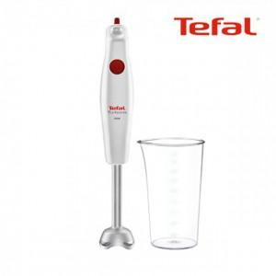

【상세/제작정보】 | 1. 테팔 정품 핸드블랜더 입니다. 2. 가성비, 만족도가 매우 높습니다. 3. 주부님들이 좋아하시는 상품입니다.

【인쇄/포장옵션】 | / 포장불가능

【공급단가】 | 수량 | 10~ | 50~ | 100~ | 300~ | 500~
*VAT별도 | 단가 | 69,300원 | 68,140원 | 66,410원 | 65,250원 | 63,520원

【상품 URL】 | https://easy1.co.kr:443/src/goods_detail.php?gdno=29646

